Produtos
Marca | Produto | Cor | Imagem
Tesla | Model 3 | Branco | 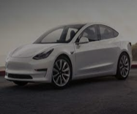
Electrolux | Fogão 5 Bocas Electrolux Prata Automático com Ultra Chama e Vidro Interno Removível | Prata | 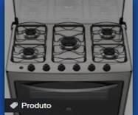
Livro | Clean Code |  | 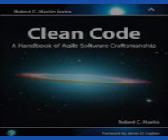
Trussardi | Imperiale | Vermelha | 